상품제안서
[TUI]Metal Bell(메탈벨) 2.0 USB (4G,8G,16G,32G,64G,128G) | 상품코드: F27004

 |  |  |  |  |  |  | 02-412-0044 | www.easy1.co.kr
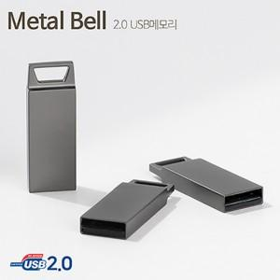

【상세/제작정보】 | 기본수량 미만 인쇄시 비용 추가. 사바리케이스,틴케이스 별도 문의. 사바리케이스 전사인쇄 또는 은박, 금박 인쇄시 추가비용 발생 제품 사이즈별 가격 문의.(4G,8G,16G,32G,64G,128G)

【인쇄/포장옵션】 | 레이저, 풀칼라 / 포장지포장

【공급단가】 | 수량 | 100~ | 300~ | 500~ | 1,000~ | 3,000~
*VAT별도 | 4G | 2,840원 | 2,790원 | 2,720원 | 2,650원 | 2,610원
 | 8G | 3,180원 | 3,130원 | 3,050원 | 2,970원 | 2,920원
 | 16G | 4,200원 | 4,130원 | 4,030원 | 3,930원 | 3,860원
 | 32G | 5,450원 | 5,360원 | 5,230원 | 5,100원 | 5,010원

【상품 URL】 | http://www.easy1.co.kr/src/goods_detail.php?gdno=27004

